Net monthly work orders bal
INFORME POR OFICINA |  |  |  |  |  |  |  | INFORME POR OFICINA |  |  |  |  |  |  |  | INFORME POR OFICINA
desde 06/01/2021 hasta 06/30/2021 |  |  |  |  |  |  |  | desde 07/01/2021 hasta 07/31/2021 |  |  |  |  |  |  |  | desde 08/01/2021 hasta 08/31/2021 |  |  |  |  |  |  |  | September as of 9/30/21 | October as of 10/31/21 | November as of 11/30 | December as of 12/30
(período anterior 05/31/2021 y atrás) |  |  |  |  |  |  |  | (período anterior 06/30/2021 y atrás) |  |  |  |  |  |  |  | (período anterior 07/31/2021 y atrás) |  |  |  |  |  |  |  |  |  |  |  | January as of 1/30/22 | Febreuary as of 2/28/22 | March as of 3/30/22 | April as of 4/30/22 | May as of 5/30/22 | June as of 6/30/22 | July as of 7/30/22 | August as of 8/30/22 | September as of 9/30/22 | October as of 10/31/22 | November as of 11/30/22 | December as of 12/31/22 | January as of 01/31/23 | February as of 02/28/23 | March as of 03/31/23 | April as of 04/30/23 | May as of 05/31/23 | June as of 06/30/23 | July as of 07/31/2023

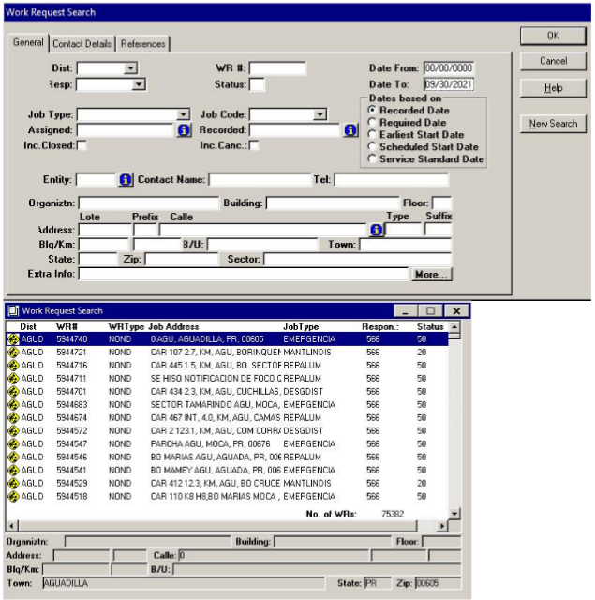
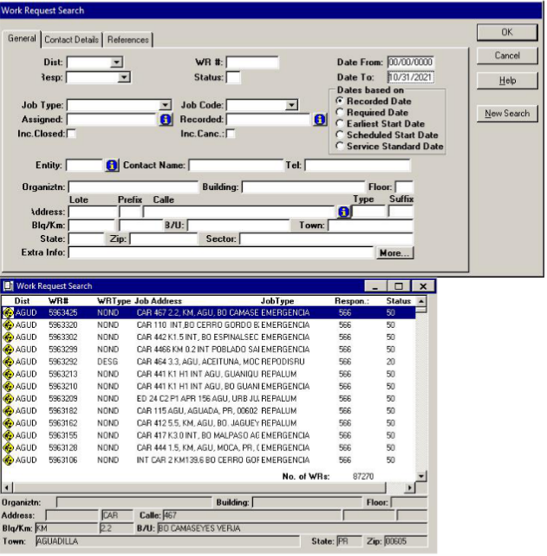
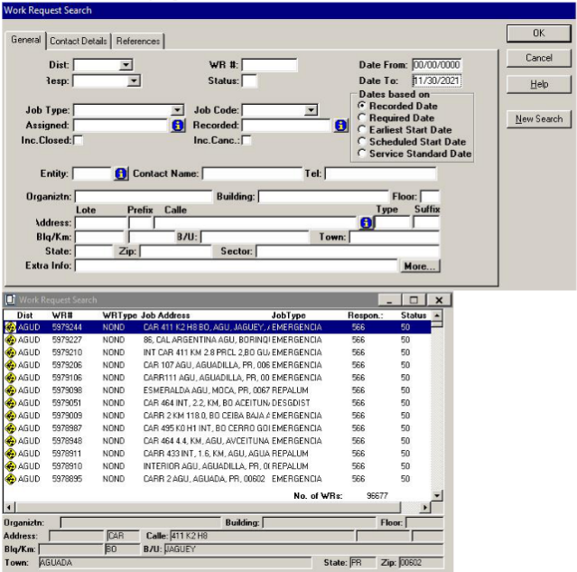
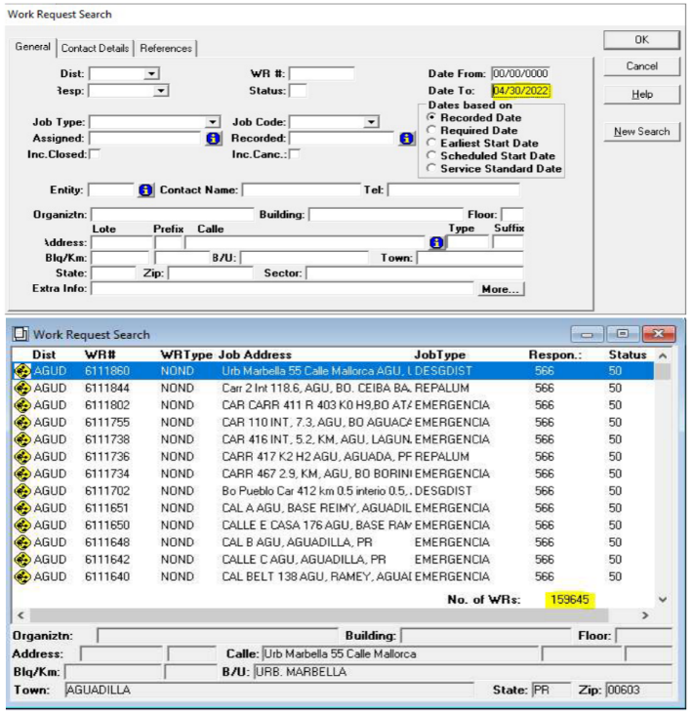
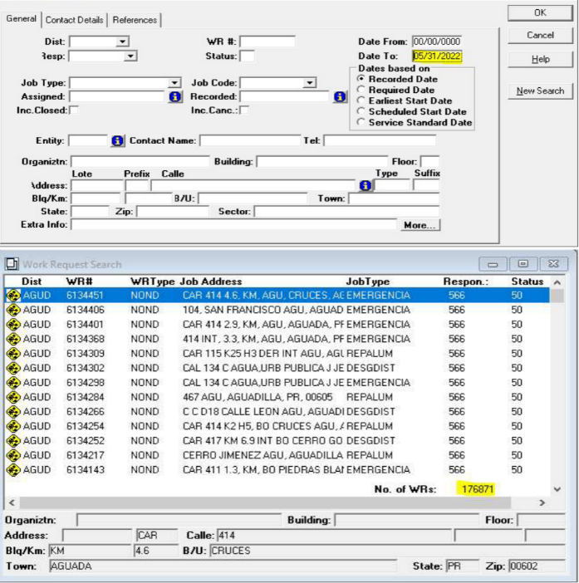
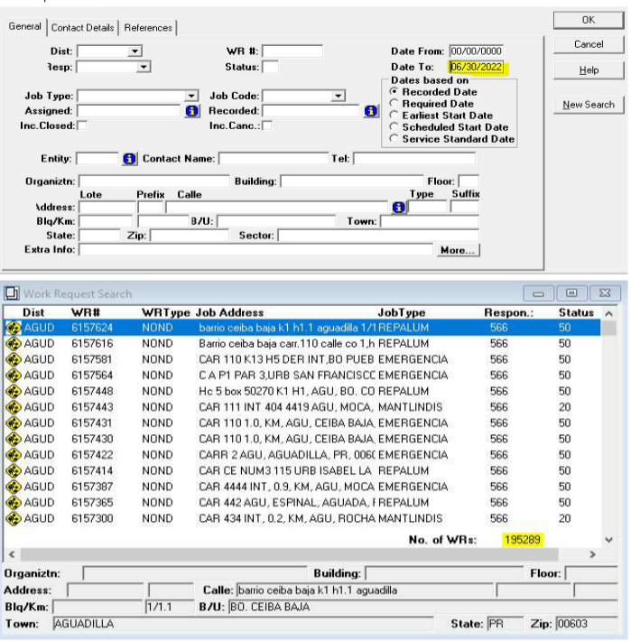
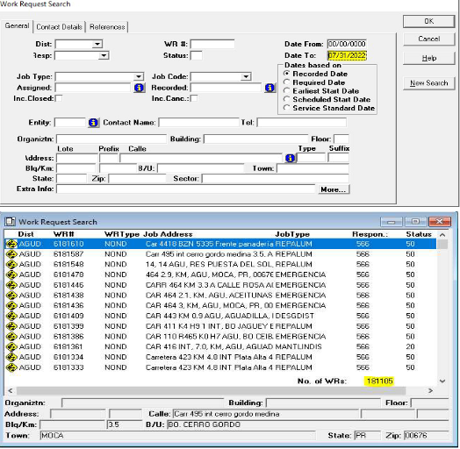
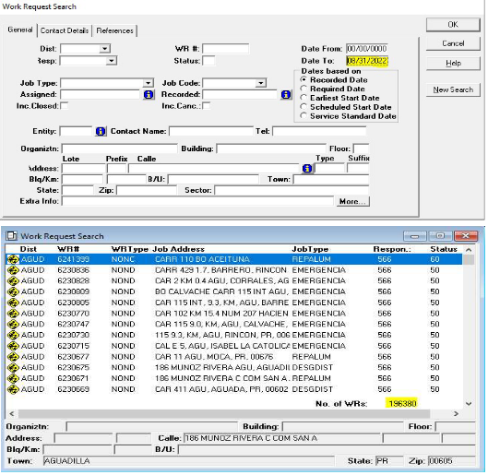
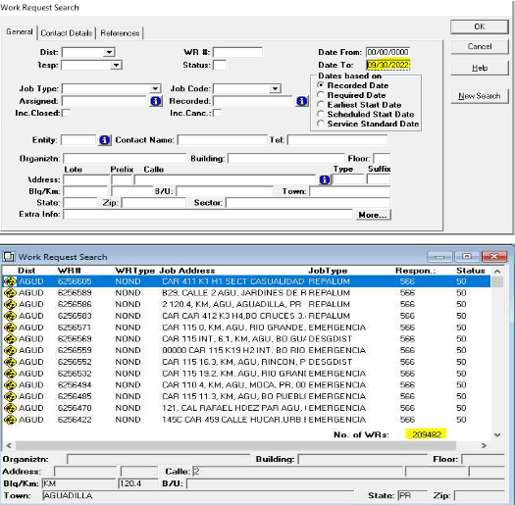
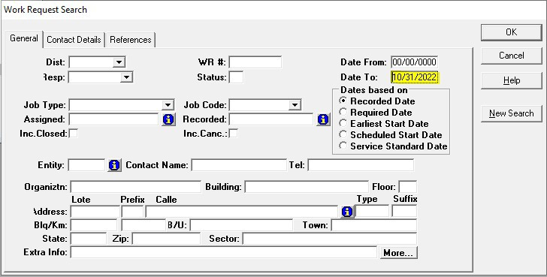
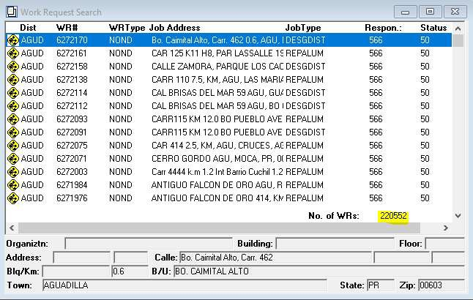
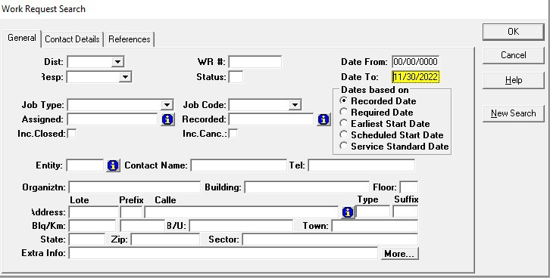
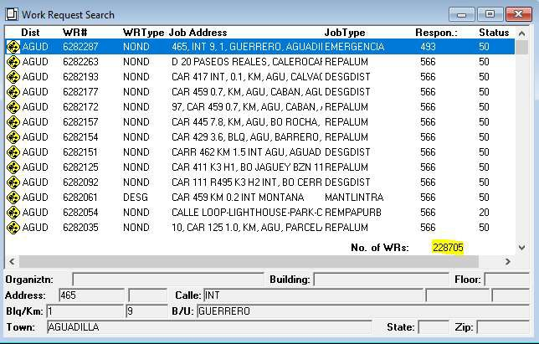
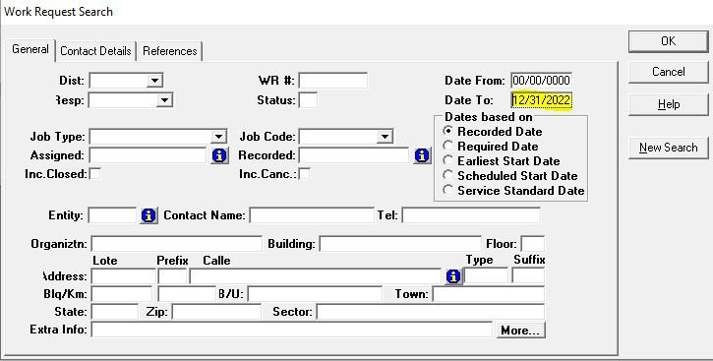
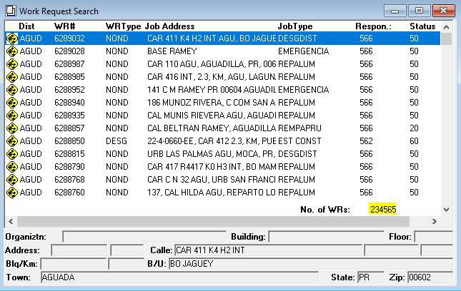
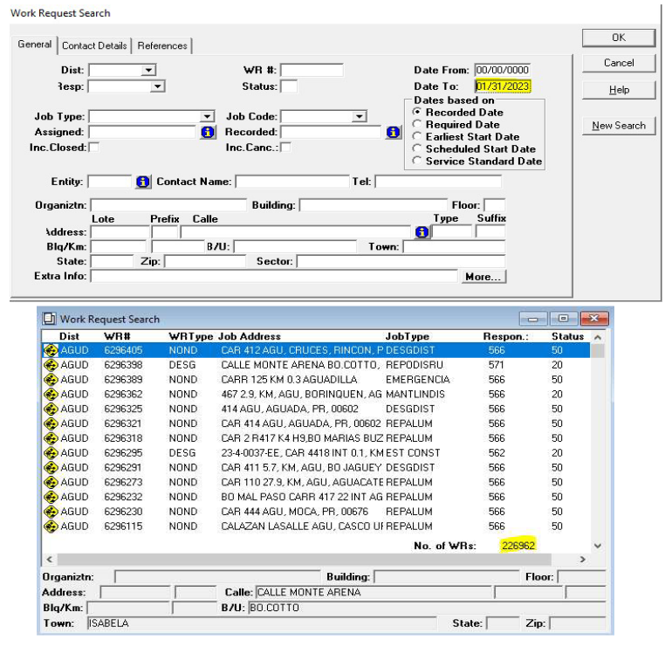
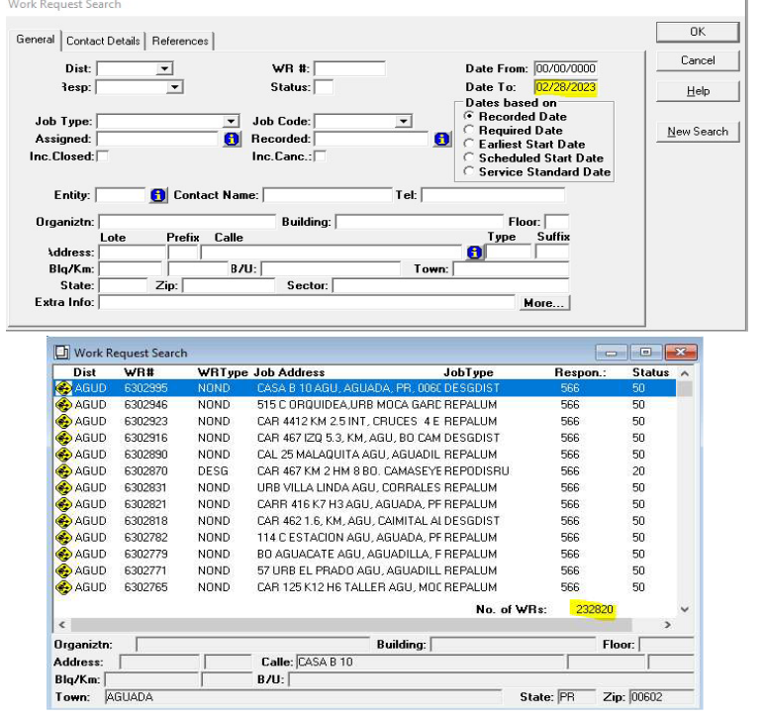
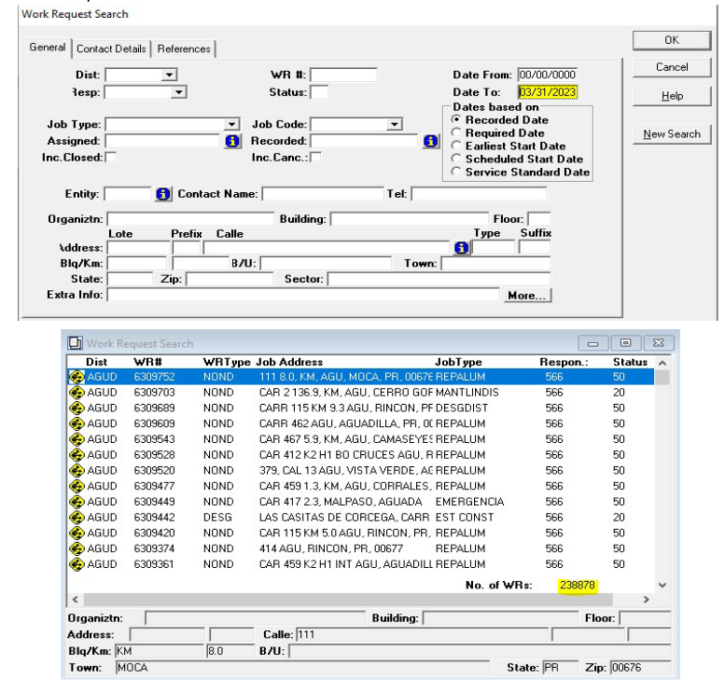
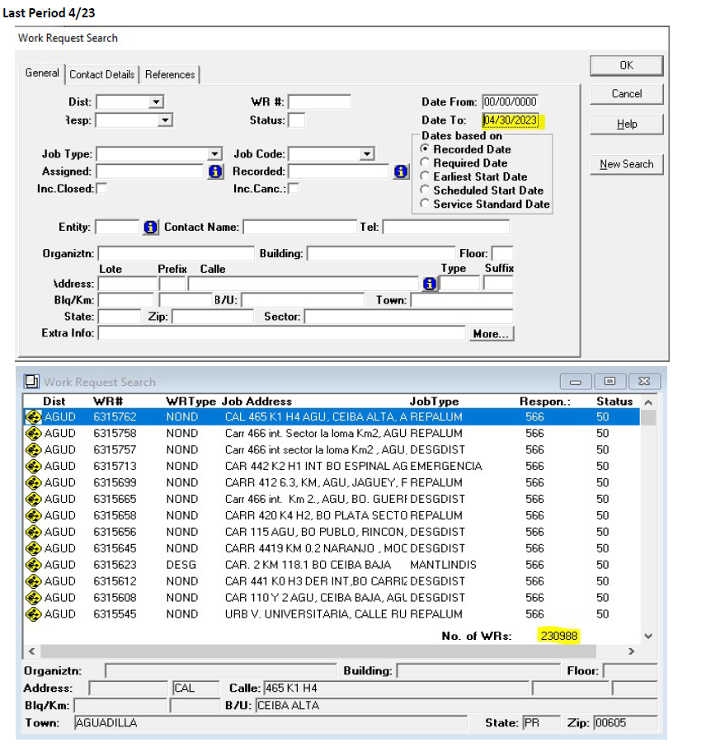
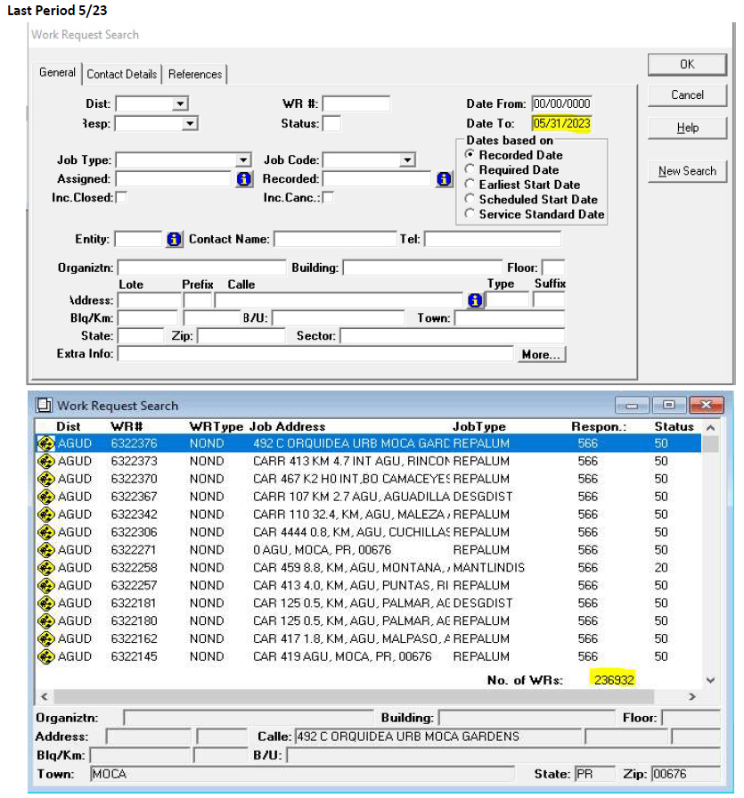
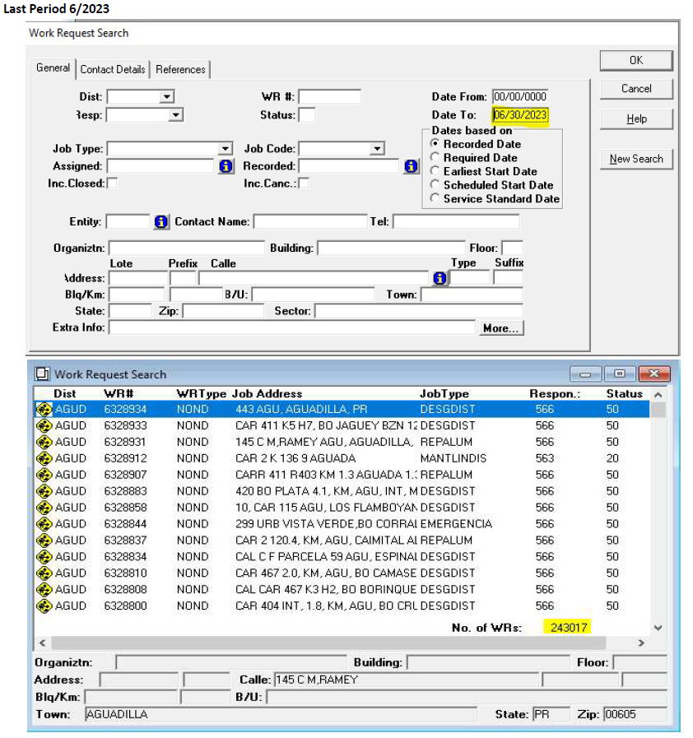
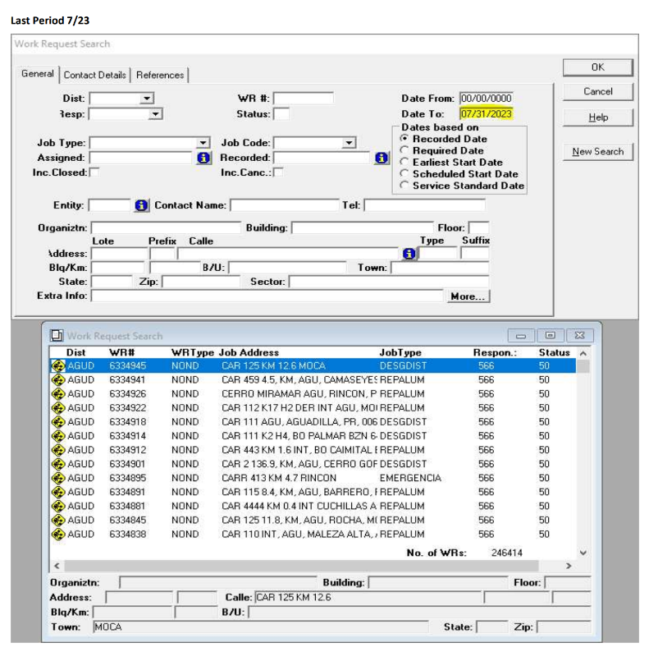
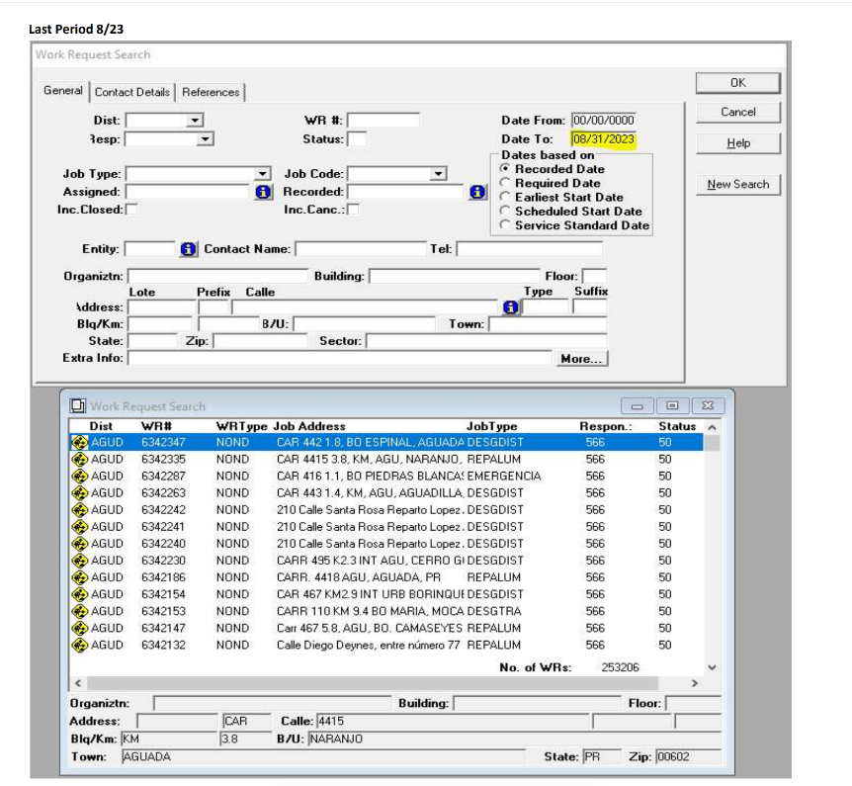
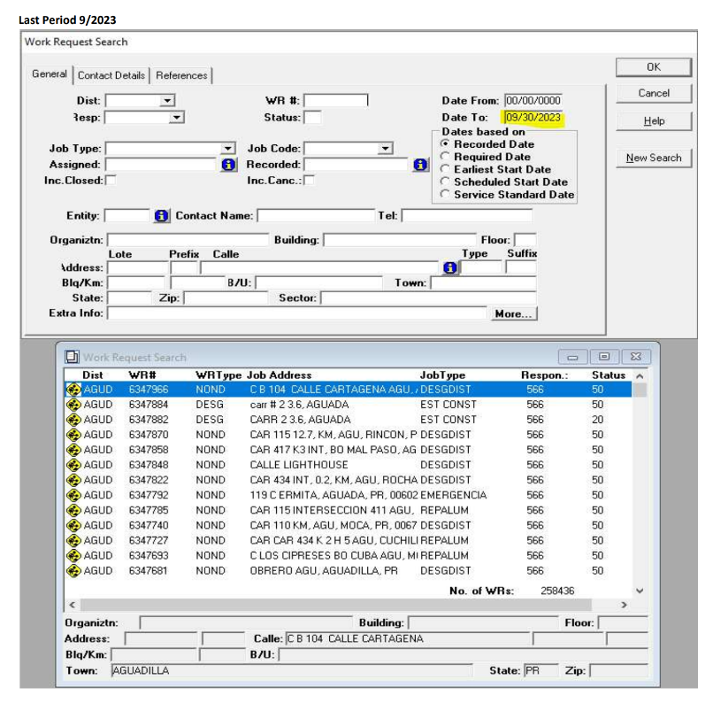
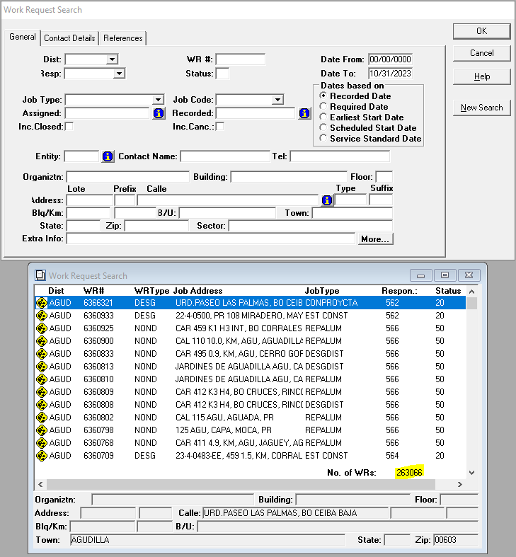
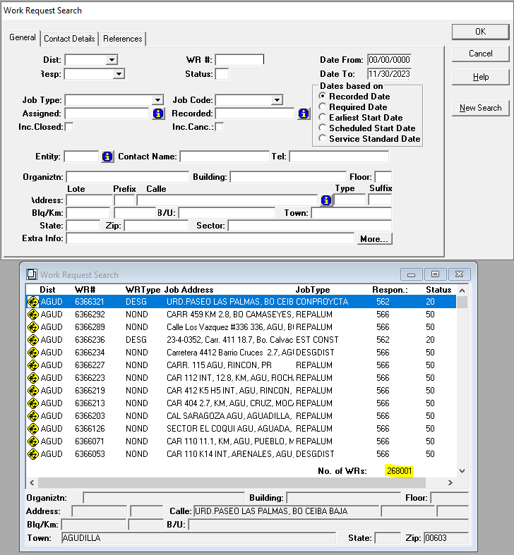
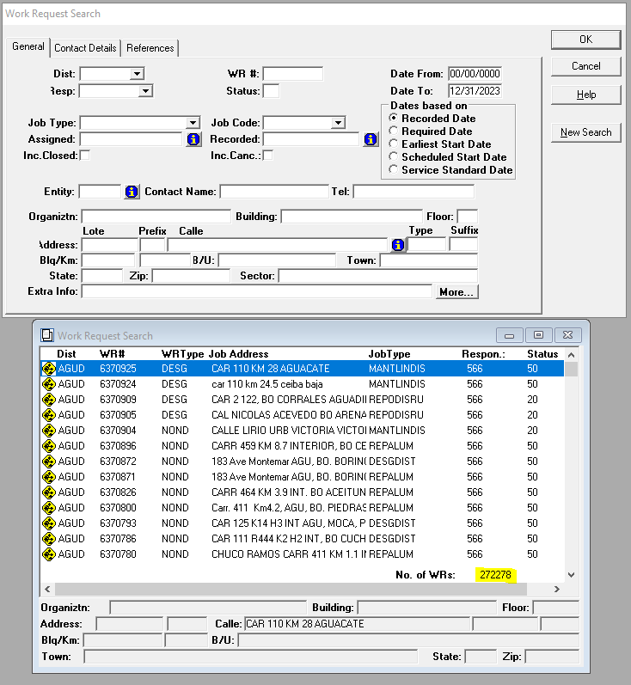
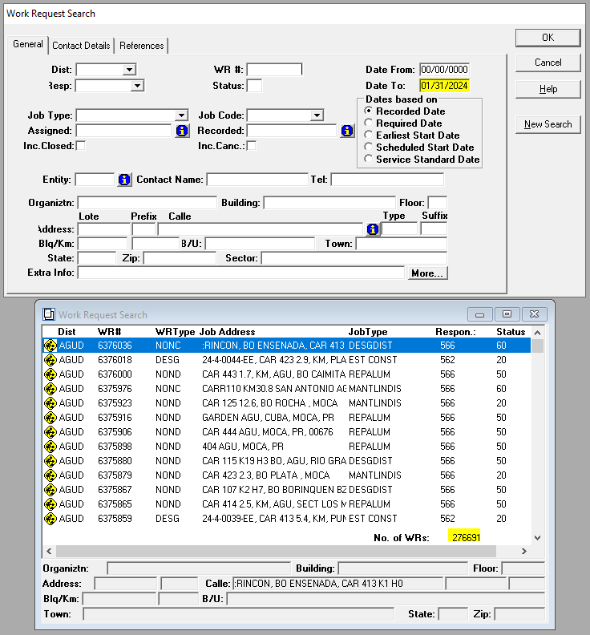
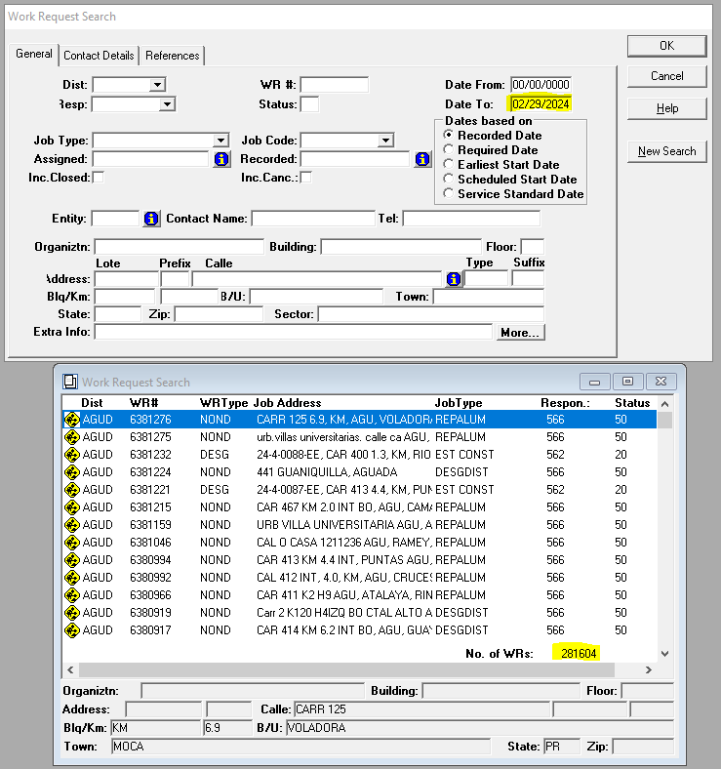
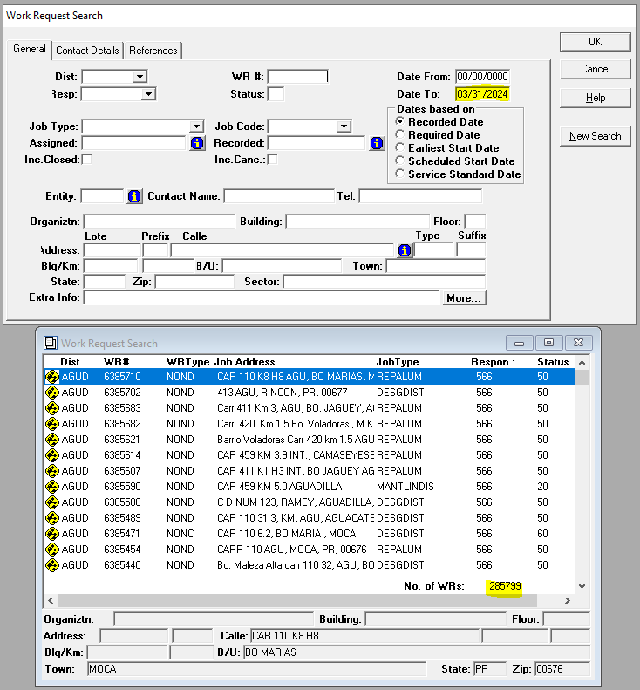
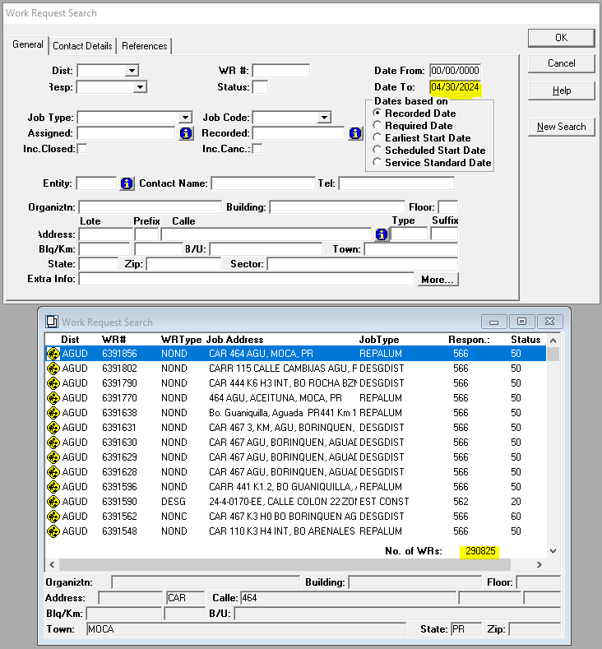
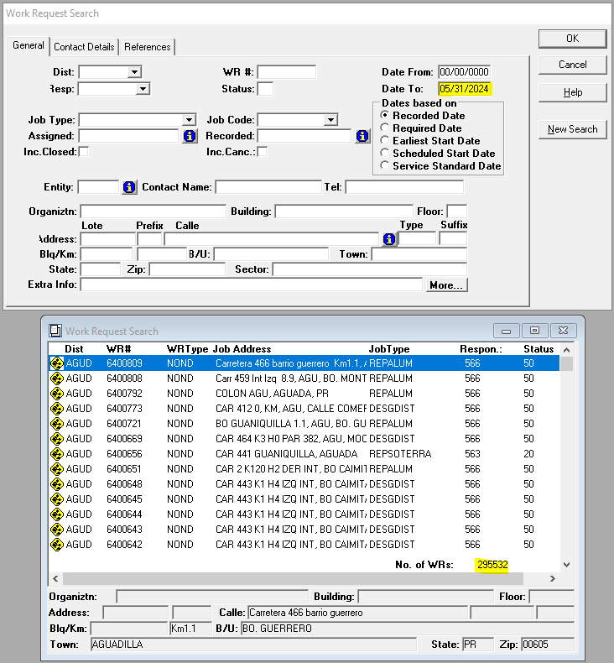
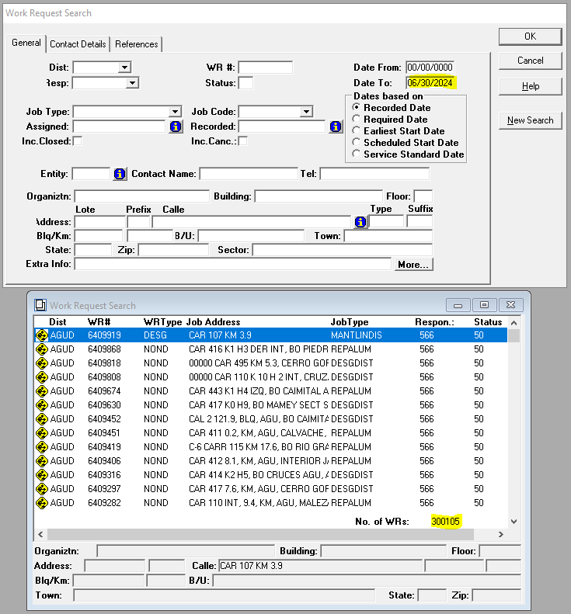
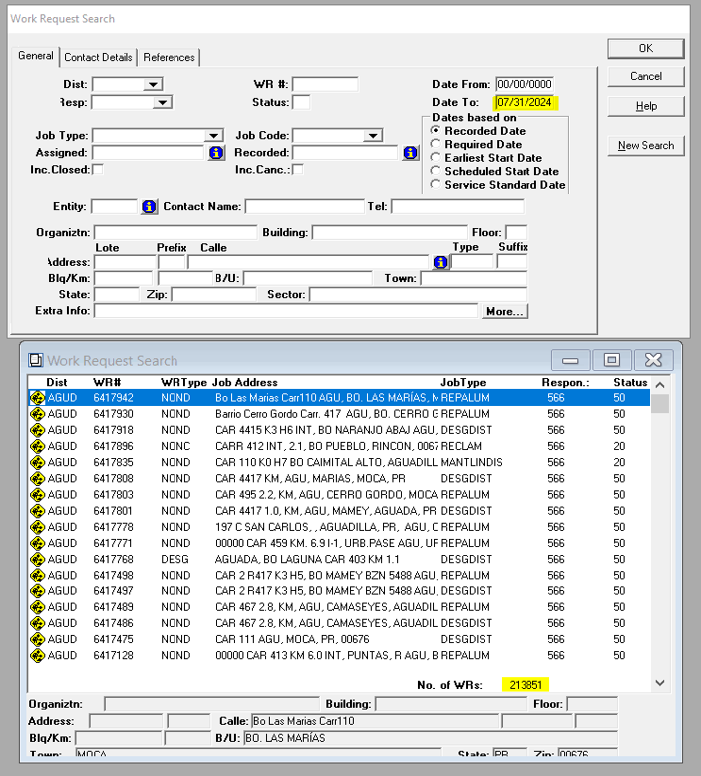
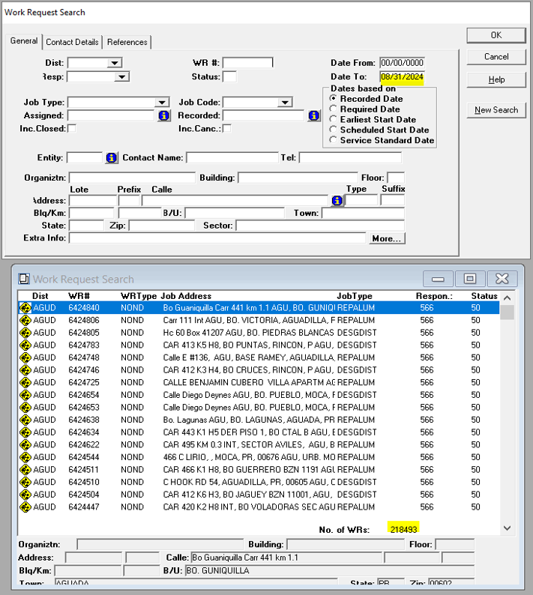
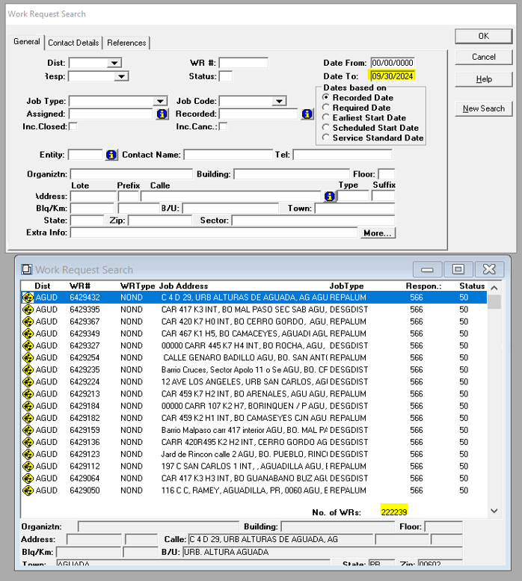
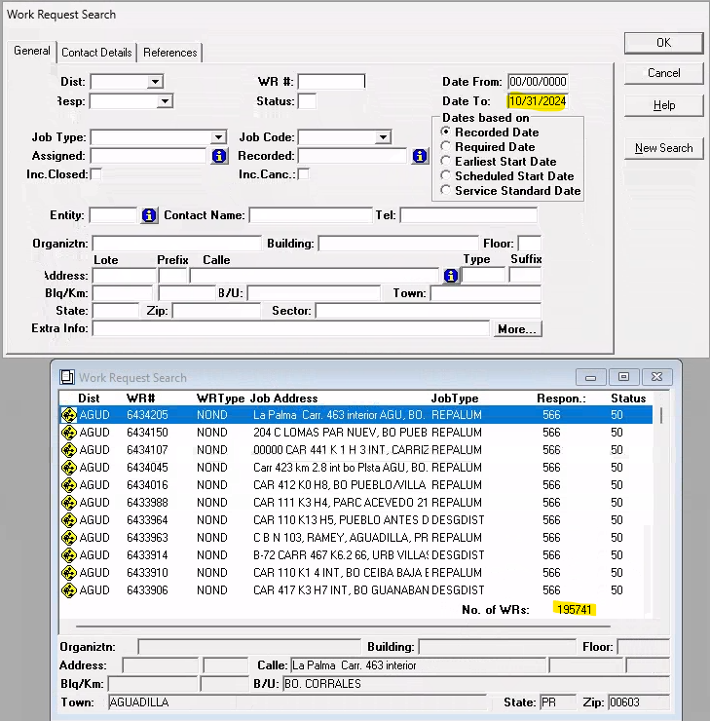
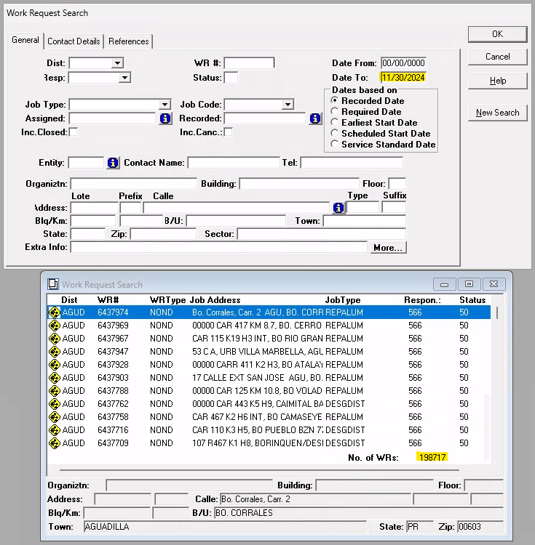
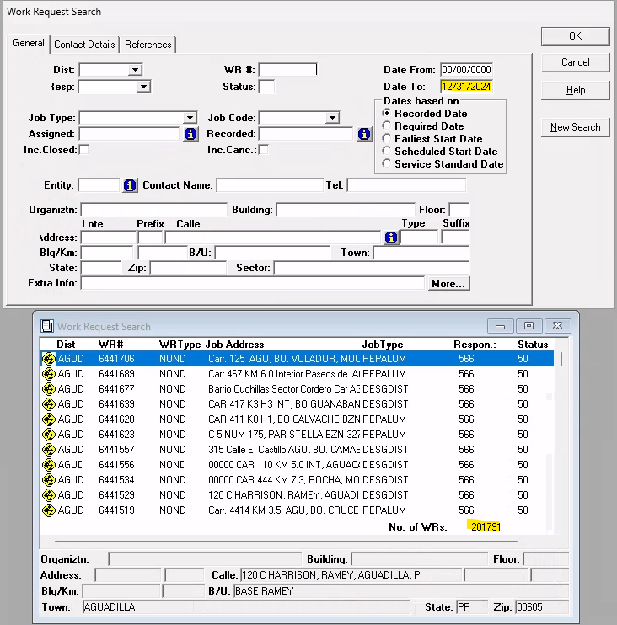
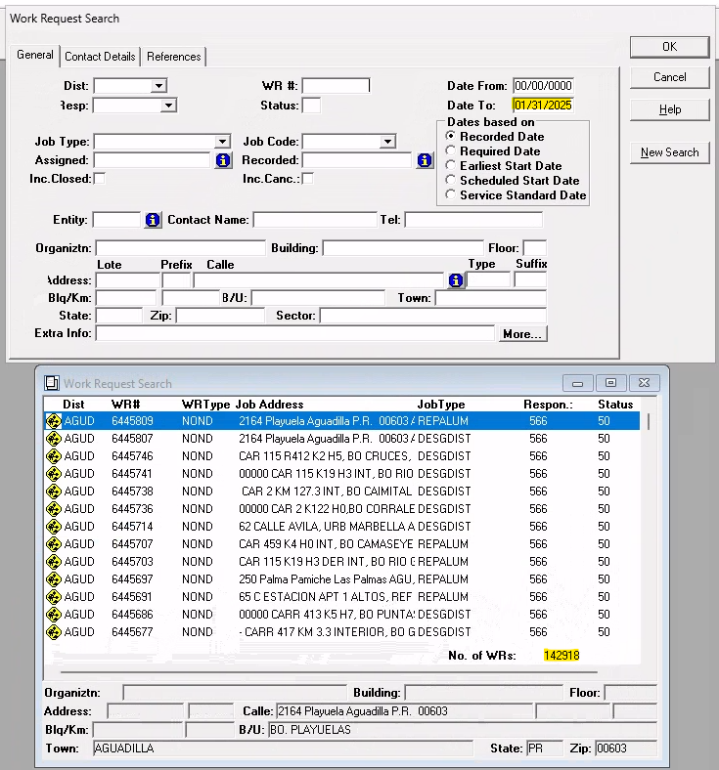
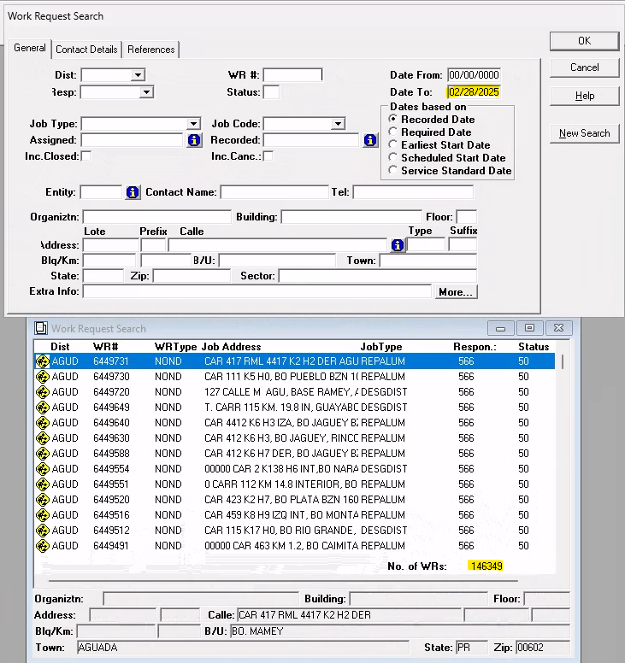
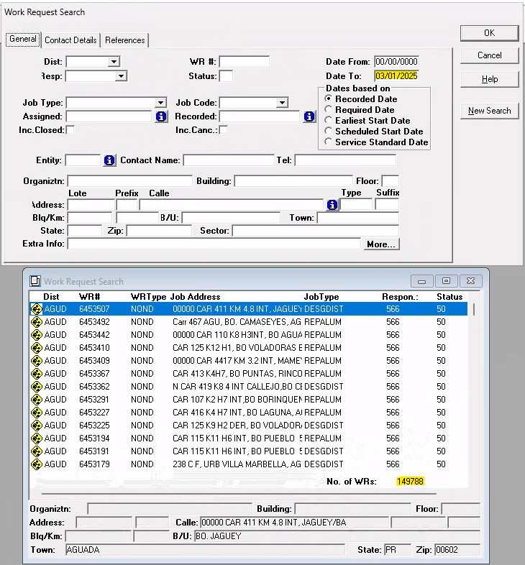
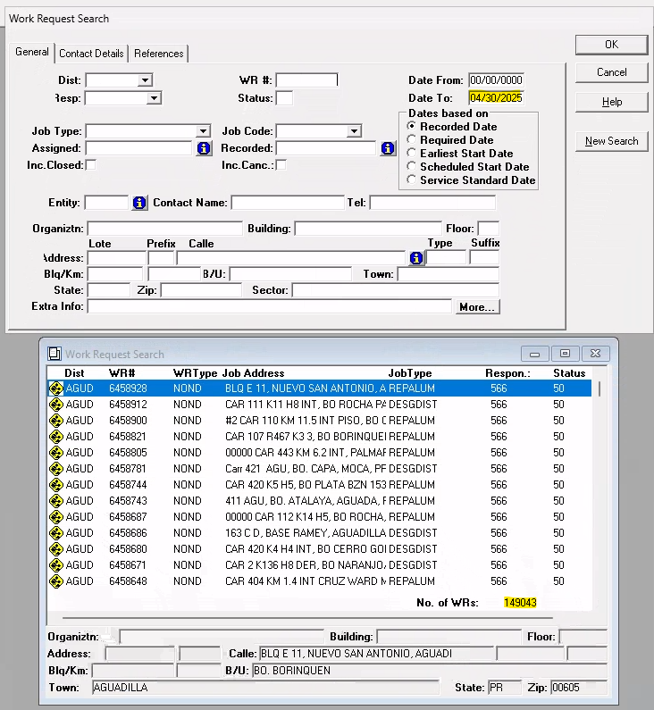
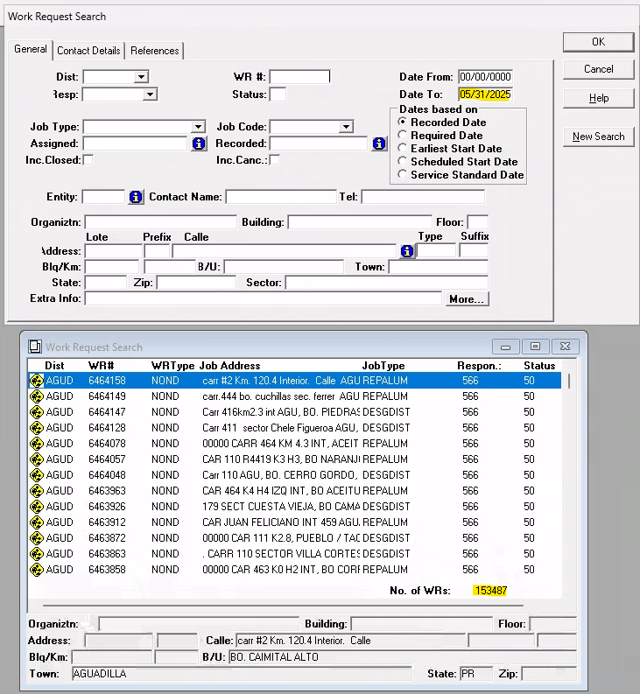
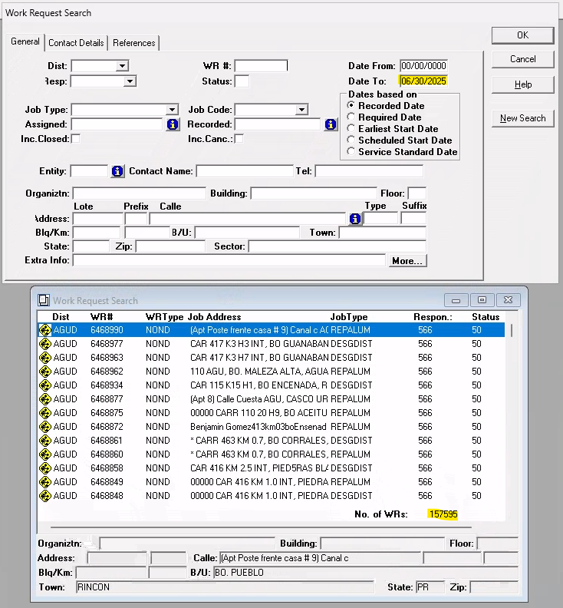
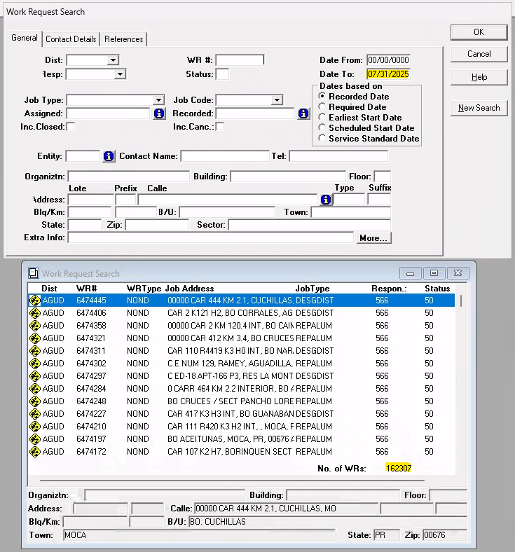
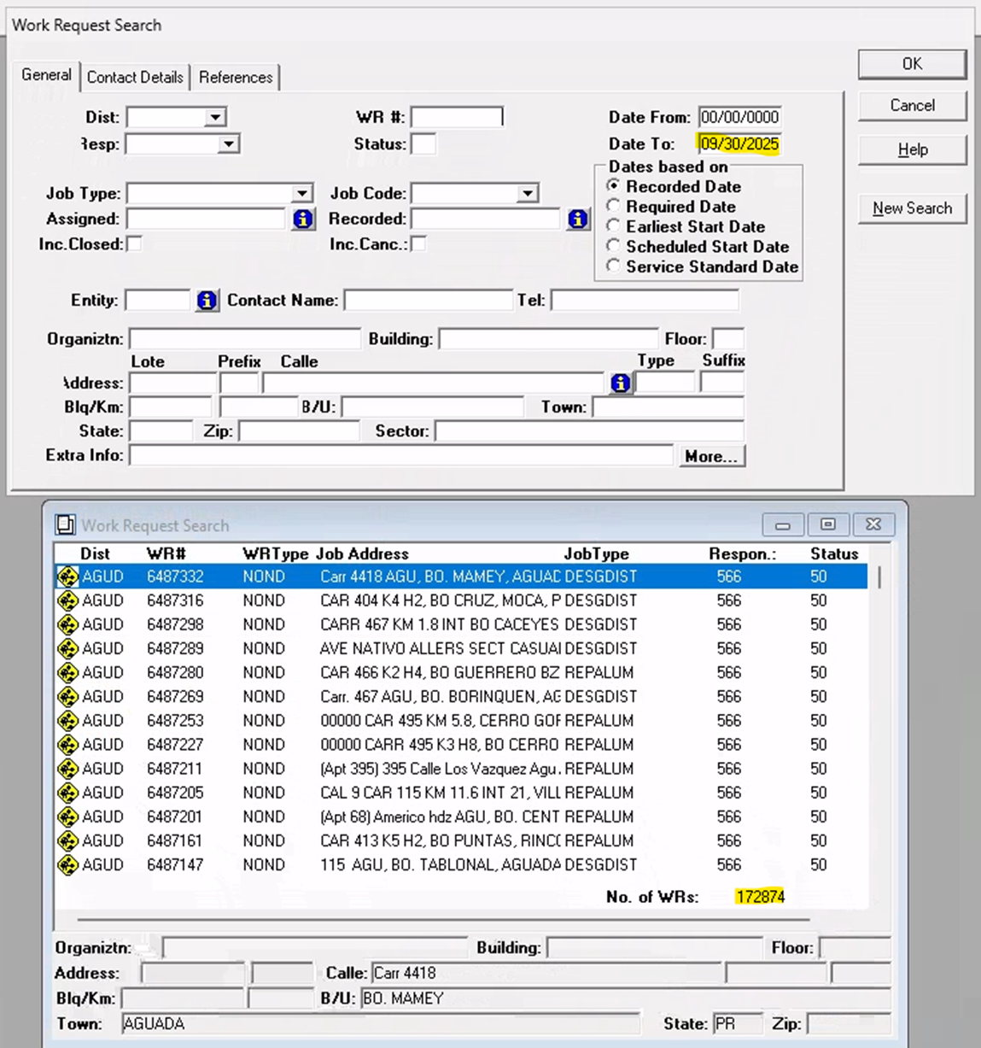
Región | Oficina | Pend. Anterior | Recibidas | Completadas | Canceladas | Acumuladas | Pendientes | Región | Oficina | Pend. Anterior | Recibidas | Completadas | Canceladas | Acumuladas | Pendientes | Región | Oficina | Pend. Anterior | Recibidas | Completadas | Canceladas | Acumuladas | Pendientes

ARECIBO | TECNICA ARECIBO | 2,198 | 338 | 146 | 113 | 79 | 2,277 | ARECIBO | TECNICA ARECIBO | 2,279 | 674 | 128 | 98 | 448 | 2,727 | ARECIBO | TECNICA ARECIBO | 2,731 | 676 | 28 | 156 | 492 | 3,223

 | TECNICA MANATI | 6,172 | 340 | 51 | 5 | 284 | 6,456 |  | TECNICA MANATI | 6,458 | 597 | 40 | 11 | 546 | 7,004 |  | TECNICA MANATI | 7,007 | 661 | 45 | 34 | 582 | 7,589

 | TECNICA QUEBRADILLAS | 10,137 | 425 | 241 | 25 | 159 | 10,296 |  | TECNICA QUEBRADILLAS | 10,290 | 889 | 75 | 68 | 746 | 11,036 |  | TECNICA QUEBRADILLAS | 11,031 | 914 | 26 | 62 | 826 | 11,857

 | TECNICA UTUADO | 7,446 | 302 | 1 | 5 | 296 | 7,742 |  | TECNICA UTUADO | 7,741 | 568 | 32 | 15 | 521 | 8,262 |  | TECNICA UTUADO | 8,273 | 607 | 6 | 33 | 568 | 8,841

 | CONSTRUCCION Y MEJORAS | 5 | 0 | 0 | 0 | 0 | 5 |  | CONSTRUCCION Y MEJORAS | 5 | 0 | 0 | 0 | 0 | 5 |  | CONSTRUCCION Y MEJORAS | 5 | 1 | 0 | 0 | 1 | 6

 | INGENIERIA | 244 | 6 | 8 | 0 | -2 | 242 |  | INGENIERIA | 246 | 25 | 25 | 1 | -1 | 245 |  | INGENIERIA | 240 | 110 | 34 | 1 | 75 | 315

 |  | 26,202 | 1,411 | 447 | 148 | 816 | 27,018 |  |  | 27,019 | 2,753 | 300 | 193 | 2,260 | 29,279 |  |  | 29,287 | 2,969 | 139 | 286 | 2,544 | 31,831

 |  | Pend. Anterior | Recibidas | Completadas | Canceladas | Acumuladas | Pendientes |  |  | Pend. Anterior | Recibidas | Completadas | Canceladas | Acumuladas | Pendientes |  |  | Pend. Anterior | Recibidas | Completadas | Canceladas | Acumuladas | Pendientes
BAYAMON | TECNICA BAYAMON | 10,067 | 421 | 0 | 115 | 306 | 10,373 | BAYAMON | TECNICA BAYAMON | 10,374 | 553 | 16 | 3 | 534 | 10,908 | BAYAMON | TECNICA BAYAMON | 10,909 | 689 | 59 | 6 | 624 | 11,533

 | TECNICA PALO SECO | 13,822 | 98 | 0 | 1 | 97 | 13,919 |  | TECNICA PALO SECO | 13,920 | 123 | 5 | 3 | 115 | 14,035 |  | TECNICA PALO SECO | 14,035 | 194 | 2 | 1 | 191 | 14,226

 | TECNICA PUERTO NUEVO | 0 | 0 | 0 | 0 | 0 | 0 |  | TECNICA PUERTO NUEVO | 0 | 0 | 0 | 0 | 0 | 0 |  | TECNICA PUERTO NUEVO | 0 | 0 | 0 | 0 | 0 | 0

 | TECNICA VEGA BAJA | 3,846 | 441 | 8 | 0 | 433 | 4,279 |  | TECNICA VEGA BAJA | 4,276 | 581 | 48 | 15 | 518 | 4,794 |  | TECNICA VEGA BAJA | 4,804 | 614 | 41 | 31 | 542 | 5,346

 | TECNICA COROZAL | 9,523 | 258 | 0 | 0 | 258 | 9,781 |  | TECNICA COROZAL | 9,779 | 347 | 14 | 4 | 329 | 10,108 |  | TECNICA COROZAL | 10,154 | 405 | 554 | 65 | -214 | 9,940

 | CONSERVACION PROGRAMADA | 5 | 0 | 0 | 0 | 0 | 5 |  | CONSERVACION PROGRAMADA | 5 | 2 | 0 | 0 | 2 | 7 |  | CONSERVACION PROGRAMADA | 7 | 0 | 1 | 0 | -1 | 6

 | ESTUDIOS Y ESTIMADOS | 235 | 2 | 0 | 0 | 2 | 237 |  | ESTUDIOS Y ESTIMADOS | 235 | 10 | 1 | 1 | 8 | 243 |  | ESTUDIOS Y ESTIMADOS | 246 | 27 | 17 | 3 | 7 | 253

 | INSPECCION | 86 | 1 | 0 | 6 | -5 | 81 |  | INSPECCION | 81 | 0 | 0 | 0 | 0 | 81 |  | INSPECCION | 81 | 0 | 0 | 0 | 0 | 81

 | CONSTRUCCION Y MEJORAS | 45 | 0 | 0 | 0 | 0 | 45 |  | CONSTRUCCION Y MEJORAS | 45 | 0 | 1 | 0 | -1 | 44 |  | CONSTRUCCION Y MEJORAS | 44 | 0 | 0 | 0 | 0 | 44

 |  | 37,629 | 1,221 | 8 | 122 | 1,091 | 38,720 |  |  | 38,715 | 1,616 | 85 | 26 | 1,505 | 40,220 |  |  | 40,280 | 1,929 | 674 | 106 | 1,149 | 41,429

 |  | Pend. Anterior | Recibidas | Completadas | Canceladas | Acumuladas | Pendientes |  |  | Pend. Anterior | Recibidas | Completadas | Canceladas | Acumuladas | Pendientes |  |  | Pend. Anterior | Recibidas | Completadas | Canceladas | Acumuladas | Pendientes
CAGUAS | TECNICA CAGUAS | 35,660 | 420 | 34 | 353 | 33 | 35,693 | CAGUAS | TECNICA CAGUAS | 35,698 | 528 | 43 | 7 | 478 | 36,176 | CAGUAS | TECNICA CAGUAS | 36,180 | 795 | 17 | 15 | 763 | 36,943

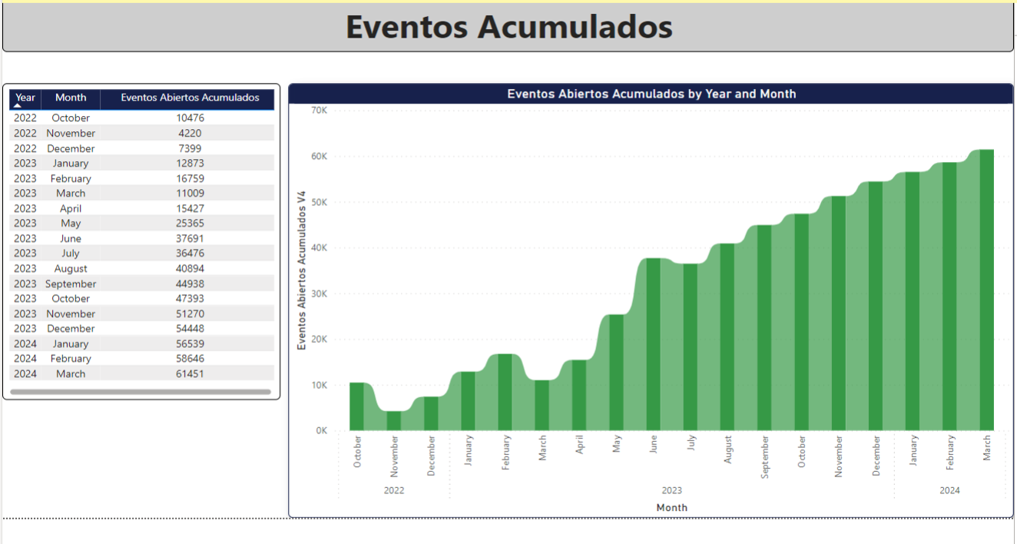
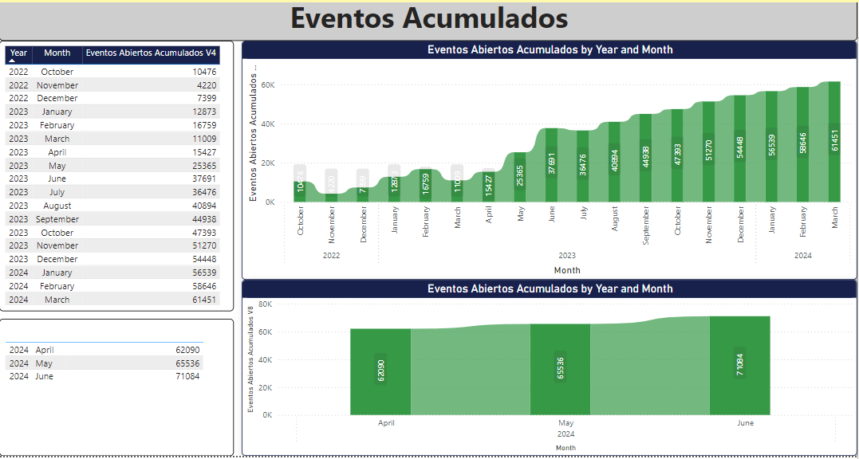
 | DESPACHO SERVICIO - CAGUAS | 6,896 | 311 | 16 | 19 | 276 | 7,172 |  | DESPACHO SERVICIO - CAGUAS | 7,187 | 561 | 28 | 61 | 472 | 7,659 |  | DESPACHO SERVICIO - CAGUAS | 7,750 | 591 | 1,707 | 220 | -1,336 | 6,414

 | TECNICA CAYEY | 10,102 | 166 | 0 | 49 | 117 | 10,219 |  | TECNICA CAYEY | 10,237 | 240 | 28 | 20 | 192 | 10,429 |  | TECNICA CAYEY | 10,440 | 319 | 5 | 14 | 300 | 10,740

 | DESPACHO SERVICIO - CAYEY | 2,067 | 85 | 1 | 11 | 73 | 2,140 |  | DESPACHO SERVICIO - CAYEY | 2,137 | 244 | 8 | 2 | 234 | 2,371 |  | DESPACHO SERVICIO - CAYEY | 2,383 | 228 | 4 | 58 | 166 | 2,549

 | TECNICA BARRANQUITAS | 4,125 | 147 | 0 | 129 | 18 | 4,143 |  | TECNICA BARRANQUITAS | 4,155 | 202 | 7 | 12 | 183 | 4,338 |  | TECNICA BARRANQUITAS | 4,338 | 296 | 4 | 4 | 288 | 4,626

 | DESPACHO SERVICIO - BARRANQUITAS | 1,076 | 93 | 2 | 0 | 91 | 1,167 |  | DESPACHO SERVICIO - BARRANQUITAS | 1,166 | 188 | 6 | 4 | 178 | 1,344 |  | DESPACHO SERVICIO - BARRANQUITAS | 1,341 | 225 | 2 | 40 | 183 | 1,524

 | TECNICA HUMACAO | 12,901 | 249 | 15 | 26 | 208 | 13,109 |  | TECNICA HUMACAO | 13,109 | 250 | 26 | 6 | 218 | 13,327 |  | TECNICA HUMACAO | 13,429 | 368 | 48 | 121 | 199 | 13,628

 | DESPACHO SERVICIO - HUMACAO | 709 | 156 | 1 | 0 | 155 | 864 |  | DESPACHO SERVICIO - HUMACAO | 855 | 247 | 8 | 8 | 231 | 1,086 |  | DESPACHO SERVICIO - HUMACAO | 1,090 | 249 | 35 | 54 | 160 | 1,250

 | CONSTRUCCION Y MEJORAS | 181 | 0 | 0 | 9 | -9 | 172 |  | CONSTRUCCION Y MEJORAS | 172 | 3 | 0 | 0 | 3 | 175 |  | CONSTRUCCION Y MEJORAS | 175 | 3 | 0 | 0 | 3 | 178

 | INGENIERIA | 633 | 74 | 18 | 1 | 55 | 688 |  | INGENIERIA | 690 | 24 | 29 | 4 | -9 | 681 |  | INGENIERIA | 681 | 44 | 38 | 3 | 3 | 684

 | INSPECCION | 0 | 0 | 0 | 0 | 0 | 0 |  | INSPECCION | 0 | 0 | 0 | 0 | 0 | 0 |  | INSPECCION | 0 | 0 | 0 | 0 | 0 | 0

 |  | 74,350 | 1,701 | 87 | 597 | 1,017 | 75,367 |  |  | 75,406 | 2,487 | 183 | 124 | 2,180 | 77,586 |  |  | 77,807 | 3,118 | 1,860 | 529 | 729 | 78,536

 |  | Pend. Anterior | Recibidas | Completadas | Canceladas | Acumuladas | Pendientes |  |  | Pend. Anterior | Recibidas | Completadas | Canceladas | Acumuladas | Pendientes |  |  | Pend. Anterior | Recibidas | Completadas | Canceladas | Acumuladas | Pendientes
CAROLINA | TECNICA CAROLINA | 13,140 | 212 | 1 | 7 | 204 | 13,344 | CAROLINA | TECNICA CAROLINA | 13,343 | 265 | 15 | 0 | 250 | 13,593 | CAROLINA | TECNICA CAROLINA | 13,594 | 312 | 7 | 4 | 301 | 13,895

 | TECNICA CANOVANAS | 2,360 | 111 | 11 | 6 | 94 | 2,454 |  | TECNICA CANOVANAS | 2,423 | 221 | 14 | 0 | 207 | 2,630 |  | TECNICA CANOVANAS | 2,610 | 247 | 9 | 6 | 232 | 2,842

 | TECNICA FAJARDO | 525 | 85 | 71 | 1 | 13 | 538 |  | TECNICA FAJARDO | 542 | 145 | 72 | 39 | 34 | 576 |  | TECNICA FAJARDO | 612 | 152 | 103 | 53 | -4 | 608

 | CONSTRUCCION Y MEJORAS | 3 | 0 | 0 | 0 | 0 | 3 |  | CONSTRUCCION Y MEJORAS | 3 | 0 | 0 | 0 | 0 | 3 |  | CONSTRUCCION Y MEJORAS | 3 | 1 | 1 | 0 | 0 | 3

 | CONSERVACION PROGRAMADA | 52 | 0 | 0 | 0 | 0 | 52 |  | CONSERVACION PROGRAMADA | 52 | 0 | 0 | 0 | 0 | 52 |  | CONSERVACION PROGRAMADA | 52 | 0 | 0 | 0 | 0 | 52

 | ESTUDIOS Y ESTIMADOS | 352 | 0 | 0 | 0 | 0 | 352 |  | ESTUDIOS Y ESTIMADOS | 352 | 0 | 0 | 0 | 0 | 352 |  | ESTUDIOS Y ESTIMADOS | 358 | 2 | 0 | 6 | -4 | 354

 | INSPECCION | 412 | 0 | 0 | 1 | -1 | 411 |  | INSPECCION | 411 | 0 | 0 | 0 | 0 | 411 |  | INSPECCION | 414 | 0 | 0 | 3 | -3 | 411

 |  | 16,844 | 408 | 83 | 15 | 310 | 17,154 |  |  | 17,126 | 631 | 101 | 39 | 491 | 17,617 |  |  | 17,643 | 714 | 120 | 72 | 522 | 18,165

 |  | Pend. Anterior | Recibidas | Completadas | Canceladas | Acumuladas | Pendientes |  |  | Pend. Anterior | Recibidas | Completadas | Canceladas | Acumuladas | Pendientes |  |  | Pend. Anterior | Recibidas | Completadas | Canceladas | Acumuladas | Pendientes
MAYAGUEZ | TECNICA MAYAGUEZ | 16,761 | 326 | 13 | 21 | 292 | 17,053 | MAYAGUEZ | TECNICA MAYAGUEZ | 17,077 | 645 | 36 | 102 | 507 | 17,584 | MAYAGUEZ | TECNICA MAYAGUEZ | 17,581 | 609 | 14 | 62 | 533 | 18,114

 | TECNICA SAN GERMAN | 17,293 | 725 | 19 | 5 | 701 | 17,994 |  | TECNICA SAN GERMAN | 17,991 | 982 | 10 | 40 | 932 | 18,923 |  | TECNICA SAN GERMAN | 18,887 | 887 | 16 | 75 | 796 | 19,683

 | TECNICA SAN SEBASTIAN | 7,220 | 337 | 22 | 1 | 314 | 7,534 |  | TECNICA SAN SEBASTIAN | 7,531 | 546 | 4 | 11 | 531 | 8,062 |  | TECNICA SAN SEBASTIAN | 8,075 | 575 | 7 | 29 | 539 | 8,614

 | TECNICA AGUADILLA | 19,976 | 760 | 61 | 134 | 565 | 20,541 |  | TECNICA AGUADILLA | 20,536 | 1,230 | 20 | 46 | 1,164 | 21,700 |  | TECNICA AGUADILLA | 21,723 | 1,174 | 23 | 72 | 1,079 | 22,802

 | CONSTRUCCION Y MEJORAS | 74 | 0 | 0 | 0 | 0 | 74 |  | CONSTRUCCION Y MEJORAS | 74 | 0 | 0 | 0 | 0 | 74 |  | CONSTRUCCION Y MEJORAS | 74 | 0 | 0 | 0 | 0 | 74

 | INGENIERIA | 2,078 | 41 | 8 | 27 | 6 | 2,084 |  | INGENIERIA | 2,084 | 79 | 45 | 1 | 33 | 2,117 |  | INGENIERIA | 2,113 | 78 | 44 | 0 | 34 | 2,147

 |  | 63,402 | 2,189 | 123 | 188 | 1,878 | 65,280 |  |  | 65,293 | 3,482 | 115 | 200 | 3,167 | 68,460 |  |  | 68,453 | 3,323 | 104 | 238 | 2,981 | 71,434

 |  | Pend. Anterior | Recibidas | Completadas | Canceladas | Acumuladas | Pendientes |  |  | Pend. Anterior | Recibidas | Completadas | Canceladas | Acumuladas | Pendientes |  |  | Pend. Anterior | Recibidas | Completadas | Canceladas | Acumuladas | Pendientes
PONCE | TECNICA PONCE | 22,406 | 462 | 3 | 27 | 432 | 22,838 | PONCE | TECNICA PONCE | 22,830 | 787 | 18 | 40 | 729 | 23,559 | PONCE | TECNICA PONCE | 23,574 | 1,070 | 7 | 91 | 972 | 24,546

 |  | 22,406 | 462 | 3 | 27 | 432 | 22,838 |  |  | 22,830 | 787 | 18 | 40 | 729 | 23,559 |  |  | 23,574 | 1,070 | 7 | 91 | 972 | 24,546

 |  | Pend. Anterior | Recibidas | Completadas | Canceladas | Acumuladas | Pendientes |  |  | Pend. Anterior | Recibidas | Completadas | Canceladas | Acumuladas | Pendientes |  |  | Pend. Anterior | Recibidas | Completadas | Canceladas | Acumuladas | Pendientes
 |  | 0 | 0 | 0 | 0 | 0 | 0 |  |  | 0 | 0 | 0 | 0 | 0 | 0 |  |  | 0 | 0 | 0 | 0 | 0 | 0

 |  | 0 | 0 | 0 | 0 | 0 | 0 |  |  | 0 | 0 | 0 | 0 | 0 | 0 |  |  | 0 | 0 | 0 | 0 | 0 | 0

 |  | Pend. Anterior | Recibidas | Completadas | Canceladas | Acumuladas | Pendientes |  |  | Pend. Anterior | Recibidas | Completadas | Canceladas | Acumuladas | Pendientes |  |  | Pend. Anterior | Recibidas | Completadas | Canceladas | Acumuladas | Pendientes
PONCE | GUAYAMA | 4,319 | 226 | 142 | 1,461 | -1,377 | 2,942 | PONCE | GUAYAMA | 2,946 | 470 | 28 | 28 | 414 | 3,360 | PONCE | GUAYAMA | 3,367 | 594 | 11 | 45 | 538 | 3,905

 | TECNICA SANTA ISABEL | 4,642 | 143 | 2 | 2 | 139 | 4,781 |  | TECNICA SANTA ISABEL | 4,956 | 353 | 50 | 188 | 115 | 5,071 |  | TECNICA SANTA ISABEL | 5,071 | 466 | 2 | 34 | 430 | 5,501

 | TECNICA YAUCO | 13,554 | 280 | 9 | 203 | 68 | 13,622 |  | TECNICA YAUCO | 13,619 | 474 | 0 | 27 | 447 | 14,066 |  | TECNICA YAUCO | 14,073 | 569 | 1 | 44 | 524 | 14,597

 | CONSTRUCCION Y MEJORAS | 431 | 0 | 0 | 1 | -1 | 430 |  | CONSTRUCCION Y MEJORAS | 430 | 0 | 0 | 0 | 0 | 430 |  | CONSTRUCCION Y MEJORAS | 430 | 0 | 0 | 0 | 0 | 430

 | INGENIERIA | 888 | 1 | 3 | 4 | -6 | 882 |  | INGENIERIA | 882 | 4 | 0 | 0 | 4 | 886 |  | INGENIERIA | 885 | 23 | 3 | 0 | 20 | 905

 |  | 23,834 | 650 | 156 | 1,671 | -1,177 | 22,657 |  |  | 22,833 | 1,301 | 78 | 243 | 980 | 23,813 |  |  | 23,826 | 1,652 | 17 | 123 | 1,512 | 25,338

 |  | Pend. Anterior | Recibidas | Completadas | Canceladas | Acumuladas | Pendientes |  |  | Pend. Anterior | Recibidas | Completadas | Canceladas | Acumuladas | Pendientes |  |  | Pend. Anterior | Recibidas | Completadas | Canceladas | Acumuladas | Pendientes
SAN JUAN | TECNICA SAN JUAN | 0 | 0 | 0 | 0 | 0 | 0 | SAN JUAN | TECNICA SAN JUAN | 0 | 0 | 0 | 0 | 0 | 0 | SAN JUAN | TECNICA SAN JUAN | 0 | 0 | 0 | 0 | 0 | 0

 | TECNICA RIO PIEDRAS | 11,025 | 156 | 0 | 1 | 155 | 11,180 |  | TECNICA RIO PIEDRAS | 11,180 | 148 | 21 | 1 | 126 | 11,306 |  | TECNICA RIO PIEDRAS | 11,309 | 205 | 3 | 3 | 199 | 11,508

 | TECNICA MONACILLOS | 17,716 | 446 | 1 | 14 | 431 | 18,147 |  | TECNICA MONACILLOS | 18,146 | 462 | 27 | 2 | 433 | 18,579 |  | TECNICA MONACILLOS | 18,584 | 546 | 7 | 11 | 528 | 19,112

 | TECNICA GUAYNABO | 23,747 | 460 | 0 | 78 | 382 | 24,129 |  | TECNICA GUAYNABO | 24,126 | 528 | 29 | 1 | 498 | 24,624 |  | TECNICA GUAYNABO | 24,632 | 617 | 11 | 12 | 594 | 25,226

 | CONSTRUCCION Y MEJORAS | 84 | 0 | 0 | 0 | 0 | 84 |  | CONSTRUCCION Y MEJORAS | 84 | 4 | 0 | 0 | 4 | 88 |  | CONSTRUCCION Y MEJORAS | 88 | 0 | 0 | 0 | 0 | 88

 | CONSERVACION PROGRAMADA | 19,789 | 3 | 0 | 106 | -103 | 19,686 |  | CONSERVACION PROGRAMADA | 19,686 | 6 | 2 | 0 | 4 | 19,690 |  | CONSERVACION PROGRAMADA | 19,690 | 4 | 1 | 0 | 3 | 19,693

 | ESTUDIOS Y ESTIMADOS | 14 | 0 | 0 | 0 | 0 | 14 |  | ESTUDIOS Y ESTIMADOS | 14 | 0 | 0 | 0 | 0 | 14 |  | ESTUDIOS Y ESTIMADOS | 14 | 0 | 0 | 0 | 0 | 14

 | INSPECCION | 158 | 0 | 0 | 0 | 0 | 158 |  | INSPECCION | 158 | 0 | 0 | 0 | 0 | 158 |  | INSPECCION | 158 | 0 | 0 | 0 | 0 | 158

 |  | 72,533 | 1,065 | 1 | 199 | 865 | 73,398 |  |  | 73,394 | 1,148 | 79 | 4 | 1,065 | 74,459 |  |  | 74,475 | 1,372 | 22 | 26 | 1,324 | 75,799

 |  | Pend. Anterior | Recibidas | Completadas | Canceladas | Acumuladas | Pendientes |  |  | Pend. Anterior | Recibidas | Completadas | Canceladas | Acumuladas | Pendientes |  |  | Pend. Anterior | Recibidas | Completadas | Canceladas | Acumuladas | Pendientes
BAYAMON | DESPACHO DE SERVICIO | 622 | 376 | 19 | 5 | 352 | 974 | BAYAMON | DESPACHO DE SERVICIO | 978 | 750 | 3 | 29 | 718 | 1,696 | BAYAMON | DESPACHO DE SERVICIO | 1,713 | 834 | 356 | 129 | 349 | 2,062
...

